修改
宁波品秀美容科技有限公司 宁波高新区江南路1528号高新科技广场2号楼10楼 电话：0574-27889688 传真：0574-27889655 sales@hair-brushes.com lucky@jsiu.com
订单
供货商： | 宁波瑾秀制刷科技有限公司 |  |  |  | 订单号
电话： | 15968053236 |  |  |  | 日期 | 2025年09月02日
联系人： | 李万祥 |  |  |  | 订单安排人 | 孙诚昱
产品编号 | 产品图片 | 描述 | 数量/个 | 单价 | 金额 | 包装方式
EE-RB-1.32.1 | 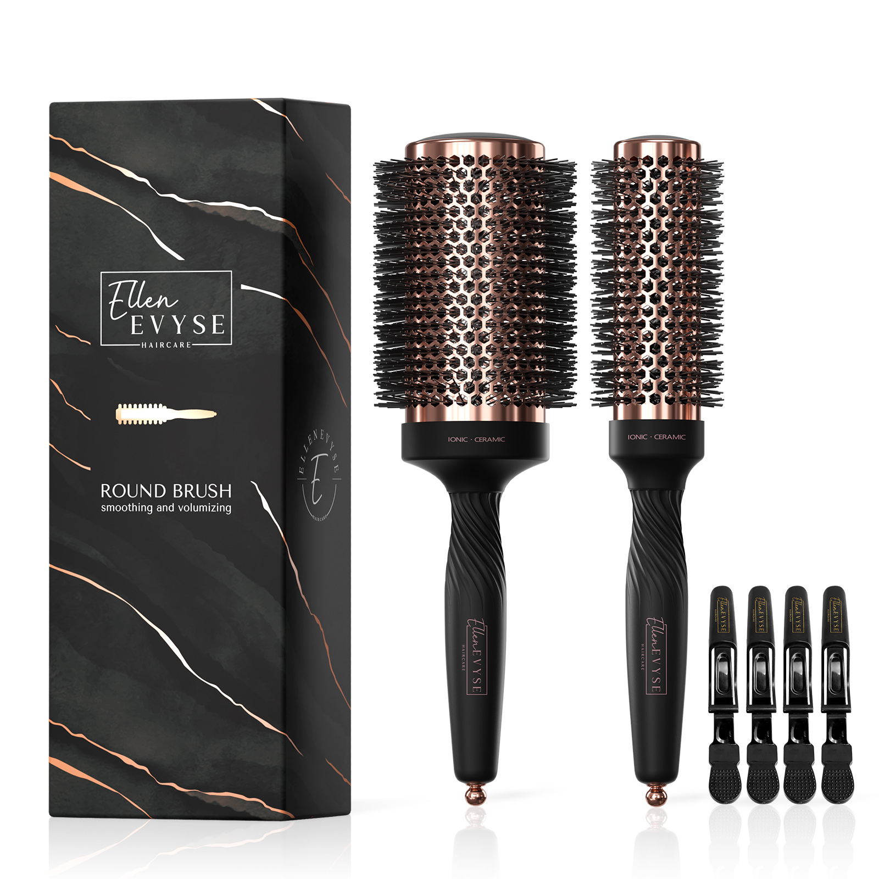 | 铝桶刷配金色发夹，玫瑰金与金色各4800 | 0PCS | ¥18.38 |  | 纸卡包装

 | 以上价格含税运含包装
进仓地址：
付款方式: | 凭增值税发票出货后45天付款 |  |  |  | 色卡 | Logo
交货时间: | 2025年10月17日
箱规:
产前确认样:
出货样:
注意事项:
玫瑰金和金色各4800
产品需贴标并分两次出货
外箱唛印刷4面
大货样每款每色2只

 | 宁波品秀美容科技有限公司 |  |  | 宁波瑾秀制刷科技有限公司
 | ---------------------- |  |  | ----------------------

